cartes
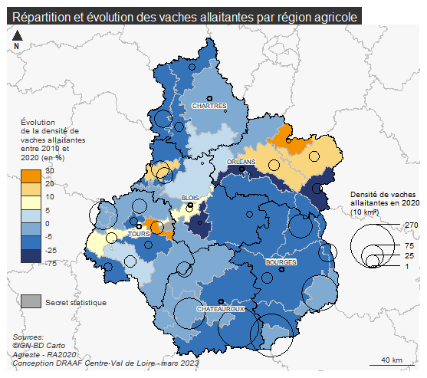

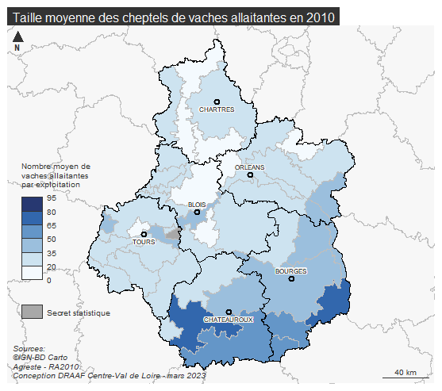
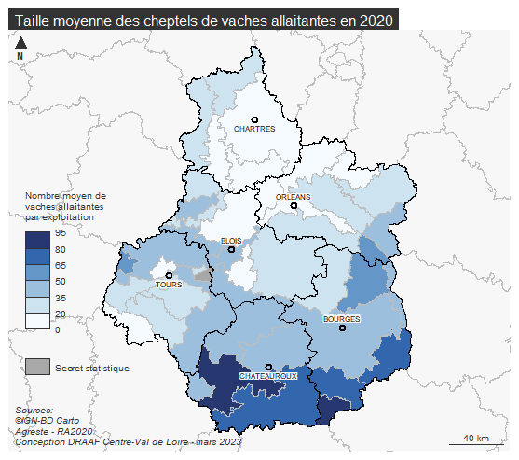

OTEX
Répartition des exploitations ayant des bovins viande par orientation technico-économique

 | 2010 | 2020 | évolution 2020/2010
Bovins viande | 1,803 | 1,472 | -18%
Polyculture, polyélevage | 1,255 | 940 | -25%
Grandes cultures | 671 | 567 | -15%
Ovins, autres herbivores | 265 | 214 | -19%
Bovins lait | 152 | 143 | -6%
Porcins, volailles | 127 | 80 | -37%
Bovins mixtes | 131 | 74 | -44%
Viticulture | 12 | 12 | 0%
Horticulture, maraîchage | 7 | 9 | 29%
Fruits | 6 | 1 | -83%
Source : Agreste, Recensements agricoles 2010 et 2020, champ des exploitations ayant un atelier bovin viande

 | 2010 | 2020 | évolution 2020/2010
Bovins viande | 1,803 | 1,472 | -18%
Polyculture, polyélevage | 1,255 | 940 | -25%
Grandes cultures | 671 | 567 | -15%
Ovins, autres herbivores | 265 | 214 | -19%
Bovins lait | 152 | 143 | -6%
Autres | 152 | 102 | -33%
Bovins mixtes | 131 | 74 | -44%

Cheptel
Répartition des exploitations et des vaches allaitantes par taille de cheptel des exploitations ayant des bovins viande

 | 2020 |  |  | 2010 |  |  | Evolution 2020/2010 (%)
Nombre de vaches allaitantes | Nombre d'exploitations | Nombre de vaches allaitantes | Nombre moyen de vaches allaitantes | Nombre d'exploitations | Nombre de vaches allaitantes | Nombre moyen de vaches allaitantes | Nombre d'exploitations | Nombre de vaches allaitantes | Nombre moyen de vaches allaitantes
moins de 20 | 1,069 | 7,021 | 6.6 | 1,249 | 11,521 | 9.2 | -14.4 | -39.1 | -28.3
de 20 à 39 | 645 | 18,915 | 29.3 | 972 | 28,155 | 29 | -33.6 | -32.8 | 1
40 à 59 | 540 | 26,442 | 49 | 795 | 39,079 | 49.2 | -32.1 | -32.3 | -0.4
60 à 79 | 434 | 29,903 | 68.9 | 502 | 34,555 | 68.8 | -13.5 | -13.5 | 0.1
80 à 99 | 311 | 27,679 | 89 | 313 | 27,744 | 88.6 | -0.6 | -0.2 | 0.5
100 et plus | 513 | 73,937 | 144.1 | 413 | 57,014 | 138 | 24.2 | 29.7 | 4.4
Source : Agreste, Recensements agricoles 2010 et 2020, champ des exploitations ayant un atelier bovin viande

Répartition des exploitations par taille de cheptel des exploitations ayant des bovins viande en 2020

 | Cher | Eure-et-Loir | Indre | Indre-et-Loire | Loir-et-Cher | Loiret | Centre-Val de Loire | France métro
1 à 19 vaches allaitantes | 202 | 163 | 242 | 202 | 151 | 109 | 1,069 | 54,077
20 à 39 vaches allaitantes | 166 | 68 | 200 | 98 | 58 | 55 | 645 | 20,933
40 à 59 vaches allaitantes | 158 | 33 | 217 | 72 | 39 | 21 | 540 | 13,838
60 à 79 vaches allaitantes | 120 | 18 | 216 | 30 | 22 | 28 | 434 | 9,129
80 à 99 vaches allaitantes | 112 | 8 | 134 | 24 | 19 | 14 | 311 | 5,465
100 vaches allaitantes et plus | 184 | 4 | 278 | 31 | 11 | 5 | 513 | 8,081
Source : Agreste, Recensement agricole 2020, champ des exploitations ayant un atelier bovin viande

 |  |  |  |  | 942 | 294 | 1,287 | 457 | 300 | 232

Cultures
Surfaces moyennes des couverts des exploitations avec bovins viande

 | Céréales et oléo-protéagineux (ha) | Maïs ensilage (ha) | Prairies (ha) | dont surfaces toujours en herbe (ha) | Autres surfaces fourragères (ha) | Autres (ha)
Cher | 66 | 2 | 103 | 85 | 3 | 3
Eure-et-Loir | 79 | 8 | 35 | 29 | 1 | 3
Indre | 40 | 3 | 101 | 76 | 2 | 2
Indre-et-Loire | 66 | 7 | 63 | 44 | 3 | 4
Loir-et-Cher | 75 | 8 | 54 | 41 | 2 | 4
Loiret | 78 | 5 | 56 | 42 | 2 | 7
Centre-Val de Loire | 59 | 4 | 84 | 65 | 2 | 3
France métro | 28 | 7 | 65 | 53 | 1 | 3
Source : Agreste, Recensement agricole 2020, champ des exploitations ayant un atelier bovin viande

Statut
Répartition des exploitations selon leur statut juridique en Centre-Val de Loire |  |  |  |  | Répartition des exploitations selon leur dimension économique en Centre-Val de Loire
 |  |  |  |  |  | 2010 | 2020
 | Exploitations ayant un atelier bovins viande |  | Toutes exploitations |  | 1-micros | 450 | 304
 | 2010 | 2020 | 2010 | 2020 | 2-petites | 1,381 | 950
Exploitant individuel | 63% | 52% | 64% | 53% | 3-moyennes | 1,919 | 1,573
GAEC | 10% | 15% | 5% | 5% | 4-grandes | 679 | 685
EARL | 21% | 25% | 22% | 26% | Total | 4,429 | 3,512
Autres statuts | 6% | 7% | 10% | 15% | Source : Agreste, Recensements agricoles 2010 et 2020, champ des exploitations ayant un atelier bovin viande
Source : Agreste, Recensements agricoles 2010 et 2020, champ des exploitations ayant un atelier bovin viande

Formation
Répartition des exploitants selon le niveau de dipôme le plus élevé, en 2010 et 2020

 | Cher |  | Eure-et-Loir |  | Indre |  | Indre-et-Loire |  | Loir-et-Cher |  | Loiret |  | Centre-Val de Loire |  | France métro
Diplôme le plus élevé | 2010 | 2020 | 2010 | 2020 | 2010 | 2020 | 2010 | 2020 | 2010 | 2020 | 2010 | 2020 | 2010 | 2020 | 2010 | 2020
études secondaires courtes agricoles | 534 | 393 | 137 | 133 | 698 | 568 | 242 | 201 | 129 | 127 | 148 | 111 | 1,888 | 1,533 | 51,778 | 44,936
études secondaires courtes non agricoles | 161 | 79 | 42 | 24 | 189 | 115 | 65 | 34 | 45 | 24 | 27 | 18 | 529 | 294 | 23,765 | 11,382
études secondaires longues agricoles | 209 | 302 | 58 | 73 | 271 | 410 | 137 | 158 | 60 | 111 | 44 | 72 | 779 | 1,126 | 24,114 | 39,117
études secondaires longues non agricoles | 184 | 61 | 39 | 24 | 165 | 96 | 56 | 24 | 32 | 19 | 24 | 20 | 500 | 244 | 16,539 | 10,502
études supérieures agricoles | 88 | 194 | 25 | 62 | 72 | 227 | 35 | 83 | 16 | 62 | 30 | 54 | 266 | 682 | 8,600 | 23,081
études supérieures non agricoles | 62 | 63 | 14 | 19 | 78 | 77 | 25 | 28 | 23 | 18 | 14 | 23 | 216 | 228 | 7,600 | 8,609
études primaires ou sans scolarisation | 276 | 147 | 97 | 49 | 439 | 190 | 118 | 57 | 90 | 48 | 70 | 21 | 1,090 | 512 | 33,157 | 18,309

Répartition des exploitants selon la participation à une formation courte dans les 12 dernies mois, en 2010 et 2020
 | Cher |  | Eure-et-Loir |  | Indre |  | Indre-et-Loire |  | Loir-et-Cher |  | Loiret |  | Centre-Val de Loire |  | France métro
 | 2010 | 2020 | 2010 | 2020 | 2010 | 2020 | 2010 | 2020 | 2010 | 2020 | 2010 | 2020 | 2010 | 2020 | 2010 | 2020
formations courtes agricoles suivie au cours de 12 derniers mois | 129 | 156 | 55 | 29 | 366 | 321 | 132 | 109 | 46 | 63 | 86 | 47 | 814 | 725 | 19,353 | 22,033
Source : Agreste, Recensements agricoles 2010 et 2020, champ des exploitations ayant un atelier bovin viande

Répartition des exploitants selon le niveau de dipôme le plus élevé, en 2010 et 2020
 | Cher |  | Eure-et-Loir |  | Indre |  | Indre-et-Loire |  | Loir-et-Cher |  | Loiret |  | Centre-Val de Loire |  | France métro
Diplôme le plus élevé | 2010 | 2020 | 2010 | 2020 | 2010 | 2020 | 2010 | 2020 | 2010 | 2020 | 2010 | 2020 | 2010 | 2020 | 2010 | 2020
études secondaires courtes agricoles | 35% | 32% | 33% | 35% | 37% | 34% | 36% | 34% | 33% | 31% | 41% | 35% | 36% | 33% | 31% | 29%
études secondaires courtes non agricoles | 11% | 6% | 10% | 6% | 10% | 7% | 10% | 6% | 11% | 6% | 8% | 6% | 10% | 6% | 14% | 7%
études secondaires longues agricoles | 14% | 24% | 14% | 19% | 14% | 24% | 20% | 27% | 15% | 27% | 12% | 23% | 15% | 24% | 15% | 25%
études secondaires longues non agricoles | 12% | 5% | 9% | 6% | 9% | 6% | 8% | 4% | 8% | 5% | 7% | 6% | 9% | 5% | 10% | 7%
études supérieures agricoles | 6% | 16% | 6% | 16% | 4% | 13% | 5% | 14% | 4% | 15% | 8% | 17% | 5% | 15% | 5% | 15%
études supérieures non agricoles | 4% | 5% | 3% | 5% | 4% | 5% | 4% | 5% | 6% | 4% | 4% | 7% | 4% | 5% | 5% | 6%
études primaires ou sans scolarisation | 18% | 12% | 24% | 13% | 23% | 11% | 17% | 10% | 23% | 12% | 20% | 7% | 21% | 11% | 20% | 12%
Source : Agreste, Recensements agricoles 2010 et 2020, champ des exploitations ayant un atelier bovin viande

Pyramide des âges
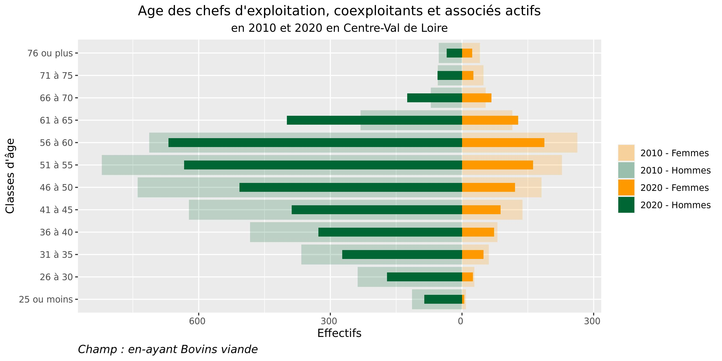
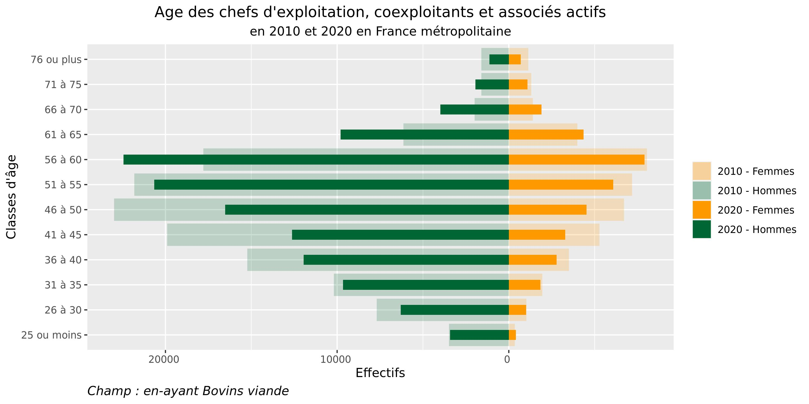

Répartition des chefs d'exploitation, coexploitants, et associés actifs, par tranches d'âges
RA2020 |  |  | RA2010
Classe d'âge | Nombre d'hommes | Nombre de femmes | Classe d'âge | Nombre d'hommes | Nombre de femmes
25 ou moins | 86 | 5 | 25 ou moins | 114 | 9
26 à 30 | 171 | 25 | 26 à 30 | 238 | 28
31 à 35 | 273 | 49 | 31 à 35 | 366 | 61
36 à 40 | 327 | 73 | 36 à 40 | 483 | 81
41 à 45 | 388 | 88 | 41 à 45 | 622 | 138
46 à 50 | 507 | 121 | 46 à 50 | 739 | 181
51 à 55 | 633 | 162 | 51 à 55 | 821 | 228
56 à 60 | 669 | 188 | 56 à 60 | 713 | 263
61 à 65 | 399 | 128 | 61 à 65 | 231 | 115
66 à 70 | 125 | 67 | 66 à 70 | 71 | 54
71 à 75 | 56 | 26 | 71 à 75 | 55 | 49
76 ou plus | 35 | 23 | 76 ou plus | 53 | 41
 | 3669 | 955 |  | 4506 | 1248

Source : Agreste, Recensements agricoles 2010 et 2020, champ des exploitations ayant un atelier bovin viande

